상품제안서
르에어 휴대용 무선 핸디선풍기 | 상품코드: F23778

 |  |  |  |  |  |  | 02-412-0044 | www.easy1.co.kr
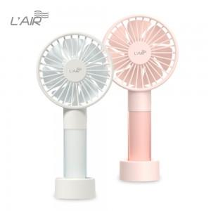 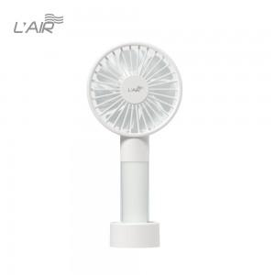 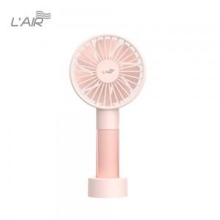

【상세/제작정보】 | 인쇄위치는 본체 정면 손잡이입니다.(세로인쇄) 8*50mm

【인쇄/포장옵션】 | 실크 / 포장지포장

【공급단가】 | 수량 | 50~ | 100~ | 500~ | 1,000~ | 2,000~
*VAT별도 | 단가 | 13,800원 | 13,570원 | 13,220원 | 12,990원 | 12,650원

【상품 URL】 | http://www.easy1.co.kr/src/goods_detail.php?gdno=23778

